상품제안서
라쿠진 저소음 미니제습기 LCZ005 | 상품코드: F17358

 |  |  |  |  |  |  | 02-412-0044 | www.easy1.co.kr
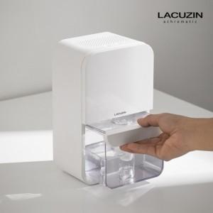 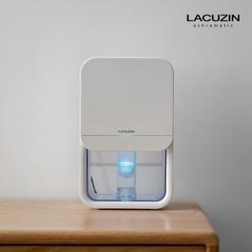 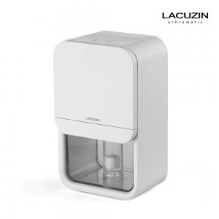

【상세/제작정보】 | 인쇄 및 선물포장은 별도 문의 바랍니다. (인쇄 크기에 따라 비용이 달라질 수 있습니다.)

【인쇄/포장옵션】 | 별도문의 / 별도문의

【공급단가】 | 수량 | 50~ | 100~ | 500~ | 1,000~ | 2,000~
*VAT별도 | 단가 | 56,700원 | 54,600원 | 52,500원 | 50,400원 | 49,140원

【상품 URL】 | https://dev.easy1.co.kr:443/src/goods_detail.php?gdno=17358

